機能証明書（要件定義書）
機能証明書（要件定義書）

番号 | 要件 | 回答における注意事項 | 回答 （〇／×） | 回答内容 | 提案書・添付資料の 該当箇所
1 | 要件定義書 | - | - | - | -
2 | １． 業務要件の定義 | 業務要件を理解した場合は○を回答すること。 |  |  | -
3 | ２． 機能要件の定義 | - | - | - | -
4 | ２．１ 機能に関する事項 | - | - | - | -
5 | ・ 情報システムに対する不正の検知、発生原因の特定に用いるために、情報システムの利用記録、例外的事象の発生に関する証跡を蓄積し、2年間の期間保管するとともに、不正の検知、原因特定に有効な管理機能（証跡の検索機能、証跡の蓄積不能時の対処機能等）を備えたソフトウェアを、必要に応じて解析用ＰＣにインストールすること。 ・ 情報システムによるサービスを許可された者のみに提供するため、情報システムにアクセスする主体の認証を行う機能として、ID、パスワード認証を採用すること。 ・ 情報の漏えいを防止するため、セキュリティワイヤ等によって、物理的な手段による情報搾取行為を防止・検知するための機能を備えること。 ・ 画面の盗み見を防止するため、スクリーンロック機能を設定すること。 ・ 解析用パソコンの設置時には以下の措置を講じること。具体的な措置方法については機能証明書提出時に明示すること。 ① 後述「３．１１情報システム稼働環境に関する事項」のＤＶＤスーパーマルチ２層対応ドライブを使用して記憶媒体にデータの書き出し防止を可能とする措置 ② 後述「３．１１情報システム稼働環境に関する事項」のＵＳＢ端子接続による外部記憶装置を使用して記憶媒体にデータの書き出しを防止する措置 ③ 前述①及び②の措置は、運用開始後規制庁の運用管理担当者の操作により一時的に解除、復旧ができること。
6 | ２．２ 画面に関する事項 | - | - | - | -
7 | ２．３ 帳票に関する事項 | - | - | - | -
8 | ２．４ 情報・データに関する事項 | 解析用PCで扱う情報・データについて理解した場合は○を回答すること。 |  |  | -
9 | ２．５ 外部インタフェースに関する事項 | - | - | - | -
10 | 解析用PCがシステム上のサーバと規制庁のネットワーク環境で問題なく動作すること。
11 | ３． 非機能要件の定義 | - | - | - | -
12 | ３．１ ユーザビリティ及びアクセシビリティに関する事項 | ユーザビリティについて理解し、アクセシビリティ要件を承知する場合は○を回答すること。 |  |  | -
13 | ３．２ システム方式に関する事項 | システム方式について理解した場合は○を回答すること。 |  |  | -
14 | ３．３ 規模に関する事項 | 規模について理解した場合は○を回答すること。 |  |  | -
15 | ３．４ 性能に関する事項 | - | - | - | -
16 | ３．５ 信頼性に関する事項 | - | - | - | -
17 | ・ 設置から撤去までの期間、使用に耐え得る十分な信頼性を確保していること。 ・ 受注者は、製品の信頼性を確保するための品質管理体制を有していること。この体制には、万一、ハードウェア及びソフトウェア上に欠陥が発見された場合は、直ちに対応策がとれることを含む。
18 | ３．６ 拡張性に関する事項 | - | - | - | -
19 | ・ 将来、機能追加及び変更等（ハードウェア及びソフトウェア）システムの拡張等が容易に対応可能であること。
20 | ３．７ 上位互換性に関する事項 | - | - | - | -
21 | ・ クライアントOSのバージョンアップ（本調達範囲外）に備え、OSの特定バージョンに依存する機能が判明している場合は、その利用を最低限とすること。 ・ Webブラウザ及び実行環境等のバージョンアップ（本調達範囲外）の際、必要な調査及び作業を実施することで、バージョンアップに対応可能な情報システムとすること。
22 | ３．８ 中立性に関する事項 | - | - | - | -
23 | ・ 特定の事業者や製品に依存することなく、他者に引き継ぐことが可能なシステム構成であること。
24 | ３．９ 継続性に関する事項 | - | - | - | -
25 | ３．１０ 情報セキュリティに関する事項 | - | - | - | -
26 | ・ 情報システムを構成するソフトウェア及びハードウェアの脆弱性を悪用した不正を防止するため、開発時及び構築時に脆弱性の有無を確認の上、運用上対処が必要な脆弱性は修正の上で納入すること。 ・ 請負者は、下記の点に留意して情報セキュリティを確保するものとする。 ・ 請負者は、請負業務の開始時に、請負業務に係る情報セキュリティ対策とその実施方法及び管理体制について規制庁担当者に書面で提出すること。 ・ 請負者は、規制庁担当者から要機密情報を提供された場合には、当該情報の機密性を格付けに応じて適切に取り扱うための措置を講ずること。 ・ また、本業務において受託者が作成する情報については、規制庁担当官からの指示に応じて適切に取り扱うこと。 ・ 請負者は、原子力規制委員会情報セキュリティポリシーに準拠した情報セキュリティ対策の履行が不十分と見なされるとき又は請負者において請負業務に係る情報セキュリティ事故が発生したときは、必要に応じて規制庁担当者の行う情報セキュリティ対策に関する監査を受け入れること。 ・ 請負者は、規制庁担当者から提供された要機密情報が業務終了等により不要になった場合には、確実に返却し又は廃棄すること。 また、請負業務において請負者が作成した情報についても、規制庁担当者からの指示に応じて適切に廃棄すること。 ・ 請負者は、請負業務の終了時に、業務で実施した情報セキュリティ対策を報告すること。
27 | ３．１１ 情報システム稼働環境に関する事項 | - | - | - | -
28 | (１) ハードウェア構成 | - | - | - | -
29 | ア ハードウェア構成図 | ハードウェア構成、ネットワーク構成、及び調達範囲について理解した場合は○を回答すること。 |  |  | -
30 | イ ハードウェア要件 | - | - | - | -
31 | 機能を実現する上で必要な物品は、規定されていないケーブル等の付属品を含めすべて標準で提供すること。また、要求する機能を十分に実現できる機器を最適な構成で提供すること。その際、性能、信頼性等を十分に考慮した上で、最小化した構成とすること。
32 | (ア) 基本仕様 | - | - | - | -
33 | ・ ハードウェアは、過去に出荷・稼働実績及び高い信頼性を有する標準的な既製品（注）で、かつ、最新のものであること。 （注）「標準的な既製品」とは、メーカが一般市場において販売するために、主要な製品系列の一環として製造する物品で、稼働実績を有するものをいう。なお、提案時において未だ市販化されていない機器等を含める場合には、次の条件を厳守すること。 ➢ 未だ市販化されていない部分の存在及びその範囲を明確にすること。 ➢ 上記に関し、要件を満たす機器等を納品時までに出荷する旨の意思表明を行い、提供可能である根拠を十分説明できる資料を提出すること。なお、受注者以外が販売する製品については、その説明資料が販売メーカから正式に発行した資料であることが明確に確認できること（例えば、社印、事業部長等の印が押印されていること）。 | 本項は、「提案書・添付資料の該当箇所」を必ず示すこと。
34 | ・ 機能及び性能要件を満たすために、本仕様書に記述する機器等以外のハードウェアを設置又はカスタマイズする場合は、設置スペース等に支障を与えない範囲とし、その機能、性能等を記述した資料を規制庁に提出し、設置機器について必ず承認を得ること。なお、カスタマイズは必要最小限とすること。
35 | ・ 解析用ＰＣの機器仕様を以下に示す。なお、【解析用ＰＣ（タイプA）】、【解析用ＰＣ（タイプB）】と記載がない箇所については、共通仕様とする。 | - | - | - | -
36 | ➢ ＣＰＵは以下の性能を有すること。 【解析用ＰＣ（タイプA）】 ① ６つ以上のプロセッサコアを集積したマイクロプロセッサであり、スレッド数が最大１２以上であること。 ② 動作周波数3.5GHz(最大4.5GHz)以上であること。 ③ 3次キャッシュメモリが12MB以上であること。 【解析用ＰＣ（タイプB）】 ① ４つ以上のプロセッサコアを集積したマイクロプロセッサであり、スレッド数が最大８つ以上であること。 ② 動作周波数3.0GHz以上であること。 ③ 3次キャッシュメモリが8MB以上であること。 ④ TDPが85W未満であること。 | 本項は、「提案書・添付資料の該当箇所」を必ず示すこと。
37 | ➢ 主記憶容量は、以下の容量を有すること。 【解析用ＰＣ（タイプA）】 ① ３２GB以上内蔵すること。 【解析用ＰＣ（タイプB）】 ① 16GB以上内蔵すること。 | 本項は、「提案書・添付資料の該当箇所」を必ず示すこと。
38 | ➢ 磁気ディスク装置（HDD）は、4TB以上内蔵すること。 | 本項は、「提案書・添付資料の該当箇所」を必ず示すこと。
39 | ➢ ＯＳがブート可能なＤＶＤスーパーマルチ2層対応ドライブ（8倍速以上DVD-R、2倍速以上DVD-RW、16倍速以上CD-R、8倍速以上CD-RW）を内蔵すること。また、CPRM対応ドライブであること。 | 本項は、「提案書・添付資料の該当箇所」を必ず示すこと。
40 | ➢ USB端子を6個以上、うちUSB3.0端子を2個以上装備すること。 | 本項は、「提案書・添付資料の該当箇所」を必ず示すこと。
41 | ➢ グラフィックボードは、以下と同等以上の機能を有し、後述のディスプレイ装置とDisplayPort（Miniも可）またはHDMI入力端子による接続を行い、表示させることが可能であること。 【解析用ＰＣ（タイプA）】 ① 「nVIDIA社製Quadro P600」と同等以上の機能を有していること。 ② GDDR５のビデオメモリを２GB以上内蔵すること。 ③ 最大ディスプレイ解像度は、3840×2160以上とすること。 【解析用ＰＣ（タイプB）】 ① 「nVIDIA社製Quadro P400」と同等以上の機能を有していること。 ② GDDR５のビデオメモリを１GB以上内蔵すること。 ③ 最大ディスプレイ解像度は、1920×1200以上とすること。 | 本項は、「提案書・添付資料の該当箇所」を必ず示すこと。
42 | ➢ 100BASE-TX及び1000BASE-Tに対応したLANポートを１ポート以上内蔵すること。 | 本項は、「提案書・添付資料の該当箇所」を必ず示すこと。
43 | ➢ TCG v1.2以降準拠のセキュリティチップを搭載していること。 | 本項は、「提案書・添付資料の該当箇所」を必ず示すこと。
44 | ➢ BIOSにおいて”Wake-on-LAN”機能を有効に設定することにより、リモートからの起動が可能であること。 | 本項は、「提案書・添付資料の該当箇所」を必ず示すこと。
45 | ➢ AC100Vに対応可能であること。 | 本項は、「提案書・添付資料の該当箇所」を必ず示すこと。
46 | ➢ ディスプレイ装置は、次の要件またはこれと同等以上の機能を有すること。 ① 画面サイズ23インチ以上で、外観寸法はスタンドを含めて高さ調整時の最小でW566mm×D265mm×H467mm以下であること。 ② 画面は高さ調整機能を備えつけていること。 ③ 画面は角度調整機能を備えつけていること。 ④ TFTカラー液晶方式であり、WUXGA（1,920×1,200ピクセル）以上の表示が可能で、最大で約1,670万色以上表示ができること。 ⑤ 前述のグラフィックボードと接続を行い、表示させることが可能であること。 ⑥ 解析PCとの接続用端子とは別に、HDMI入力端子を１つ以上有すること。 | 本項は、「提案書・添付資料の該当箇所」を必ず示すこと。
47 | ➢ スピーカを内蔵していること。なお、音声はディスプレイ装置からの出力でも可とする。 | 本項は、「提案書・添付資料の該当箇所」を必ず示すこと。
48 | ➢ USB接続型キーボード（ＪＩＳ標準配列に準拠）を提供すること。 | 本項は、「提案書・添付資料の該当箇所」を必ず示すこと。
49 | ➢ スクロール機能を有する２つボタン式の光学方式もしくはレーザー方式のUSB接続型マウスを提供すること。 | 本項は、「提案書・添付資料の該当箇所」を必ず示すこと。
50 | ➢ パソコン単体でモデム機能を有しないこと。 | 本項は、「提案書・添付資料の該当箇所」を必ず示すこと。
51 | ➢ 筐体は、スリムタイプのデスクトップ型であり、スタビライザを含まない本体寸法はＷ100mm×Ｄ320mm×Ｈ350mm以下であること。 | 本項は、「提案書・添付資料の該当箇所」を必ず示すこと。
52 | (２) ソフトウェア構成 | - | - | - | -
53 | ア 基本仕様 | - | - | - | -
54 | ・ ソフトウェアは、過去に出荷・稼働実績及び高い信頼性を有する標準的な既製品（注）で、かつ、最新のものであること。 （注）「標準的な既製品」とは、メーカが一般市場において販売するために、主要な製品系列の一環として製造する物品で、稼働実績を有するものをいう。なお、提案時において未だ市販化されていない機器等を含める場合には、次の条件を厳守すること。 ➢ 未だ市販化されていない部分の存在及びその範囲を明確にすること。 ➢ 上記に関し、要件を満たす機器等を納品時までに出荷する旨の意思表明を行い、提供可能である根拠を十分説明できる資料を提出すること。なお、受注者以外が販売する製品については、その説明資料が販売メーカから正式に発行した資料であることが明確に確認できること（例えば、社印、事業部長等の印が押印されていること）。 | 本項は、「提案書・添付資料の該当箇所」を必ず示すこと。
55 | イ 解析用ＰＣ | - | - | - | -
56 | ・ ＯＳに「Microsoft Windows10 Pro」64bit最新版を搭載すること。 | 本項は、「提案書・添付資料の該当箇所」を必ず示すこと。
57 | ・ 以下のソフトウェアの最新版を搭載すること。なお、媒体とライセンスは、本調達の範囲にて用意すること。 ➢ CD/DVDライティングソフト（バンドル版可） ➢ DVD再生ソフト（CPRM対応）（バンドル版可） ➢ Microsoft Office（最新版） ➢ JUST PDF4 [作成・編集・データ変換]（最新版） | 本項は、「提案書・添付資料の該当箇所」を必ず示すこと。
58 | ・ 規制庁が媒体を貸与するソフトウェア及びライセンス、その他フリーソフトウェアに関しては、調達仕様書「３．１作業の内容 （２）機器の搬入、各種設定 イ導入一時作業」を搭載すること。
59 | ・ ＯＳ、ソフトウェアに関して、賃借開始日以前に公開されているセキュリティパッチ、Feature Update等機能更新適用作業を規制庁と協議の上行うこと。
60 | (３) ネットワーク構成 | - | - | - | -
61 | (４) 施設・設備要件 | 施設・設備要件について承知した場合は○を回答すること。 |  |  | -
62 | ３．１２ テストに関する事項 | - | - | - | -
63 | 規制庁、ヘルプデスク及びファイル共有サーバ調達事業者と連携し、ネットワークを経由した通信を含めて、解析用ＰＣが要件を満たすことをテストで確認すること。
64 | ３．１３ 移行に関する事項 | - | - | - | -
65 | 規制庁職員がファイル等必要なデータを既存の解析パソコンから確実に移行できるよう、規制庁及び「平成２８～３１年度解析用パソコンの賃借及び保守」の受託者と連携して作業を推進すること。
66 | ３．１４ 引継ぎに関する事項 | - | - | - | -
67 | 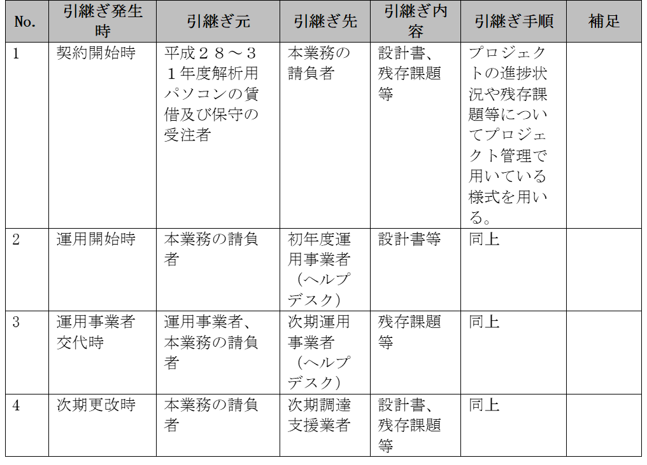
68 | ３．１５ 教育に関する事項 | - | - | - | -
69 | ３．１６ 運用に関する事項 | - | - | - | -
70 | ３．１７ 保守に関する事項 | - | - | - | -
71 | (１) ハードウェア及びソフトウェアの保守要件 | - | - | - | -
72 | · 保守の対象範囲は、本仕様書で調達するハードウェア及びソフトウェアとする。  設置する窓口は、平日（午前９時より午後６時まで）において、常時、規制庁から連絡が行える状態であること。なお、規制庁から窓口への連絡は、原則としてヘルプデスクを通じて行う。  障害対応等に当たっては、必要な知識・経験を有する者を確保すること。  平日の午前９時より正午までに発生したハードウェア障害に対しては当日中に、それ以降に発生したハードウェア障害に対しては翌営業日中までに現地対応できる体制を確保すること。  ディスプレイ装置の障害時には、代替としての機器を提供することにより、センドバック対応も可とする。  設置から撤去までの期間、当該機器を構成する部品の調達が保証されること。

